OCW-UPV-EHU 2017
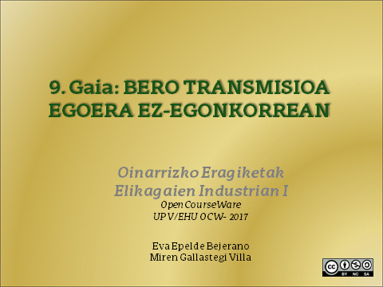

1
1. Kalkulatu tomate zuku batek (dentsitatea=980 kg/m³) 5 minutuan izango duen tenperatura baldin eta ur lurrunez beteriko kanpo atorra duen esfera erdiko kazola bat erabiltzen bada, non nahaste perfektua ematen den. Kazolaren erradioa 0,5 m-koa da, eta konbekzio koefizientea 5000 W/(m²º C). Kazola barneko tenperatura 90 ºC-koa da eta zukua kazolara sartzean 20 ºC-an aurkitzen zen. Zukuaren bero espezifikoa 3,95 kJ/(kg ºC)-koa kontsideratu daiteke.

DATUAK

Tomate-zukua:
Dents. (kg/m3) | 980
Ti (ºC) | 20
Cp (J/kg ºC) | 3950

KAZOLA:
r (m) | 0.5
Ta (ºC) | 90
h (W/m2 ºC) | 5000

PROZEDURA
Parametro kontzentratuen sistemen analisia erabili daiteke, izan ere, zukuaren tenperatura soilik denborarekiko aldatzen dela kontsideratzen badugu. Irabiaketa egokia bada, hau suposatu daiteke.

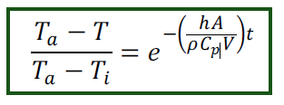

Azalera eta bolumena kalkulatuz,
Esfera erdia:
A (m2) | 1.57
V (m3) | 0.26

t (s) | 300

T (ºC) | 83.2

2
2. Ilar izoztuen konbekzio koefizientea aireko hozkailu batean kalkulatzeko hurrengo esperimentua burutu zen. Ilarren tamaina bereko kobrezko partikula baten erdian zulo txiki bat egin zen termoparea zulo horren barnean sartzeko, eta hortaz partikularen tenperatura denboran zehar neurtu ahal izateko. Partikularen diametroa 1 cm-koa, dentsitatea 8954 kg/m³ eta bero espezifikoa 3830 J(kg K). Partikula esferikoa10 ºC-tan zegoelarik izozgailuan sartu zen, non airearen tenperatura -40 ºC-koa den. Taulan, termoparearen bitartez minuturo irakurritako tenperaturak biltzen dira. Kalkulatu konbekzio faktorea.

DATUAK

ILARRAK
D (m) | 0.01
Dents. (kg/m3) | 8954
Cp (J/kgK) | 3830
Ti (ºC) | 10

Airea
Ta (ºC) | -40

Denbora, s | Tenperatura, ºC
0 | 10
60 | 9
120 | 8
180 | 7
240 | 6
300 | 5
360 | 4
420 | 3.5
480 | 2.5
540 | 1
600 | 1
660 | 0
720 | -2
780 | -2
840 | -3

PROZEDURA

Ekuazioa linealizatuz,

t (s) | ln(T-Ta)
0 | 3.91
60 | 3.89
120 | 3.87
180 | 3.85
240 | 3.83
300 | 3.81
360 | 3.78
420 | 3.77
480 | 3.75
540 | 3.71
600 | 3.71
660 | 3.69
720 | 3.64
780 | 3.64
840 | 3.61

Maldatik,
hA/Dents*Cp*V | 4.00E-04

Ilarrak esferikoak kontsideratuz,
A (m2) | 3.14E-04
V (m3) | 5.24E-07

Hortaz, h askatuz,

h (W/m2 ºC) | 22.86

3
3. Kalkulatu behar den denbora, 2ºC-an dagoen ur korronte batean murgildurik aurkitzen den 6 cm-ko sagar baten erdian tenperatura 3 ºC-koa izateko. Sagarra uretan murgiltzean 15 ºC-tan zegoen. Uraren konbekzio koefizientea 50 W/(m² ºC)-koa da eta sagarraren propietateak: eroankortasun termikoa 0,355 W/(m ºC); bero espezifikoa 3,6 kJ/(kg ºC); dentsitatea 820 kg/m³.

DATUAK

SAGARRA
D (m) | 0.06
k (W/m ºC) | 0.355
Cp (J/kg ºC) | 3600
Dents. /(kg/m3) | 820
Ti(ºC) | 15
T (ºC) | 3

URA
h (W/m2 ºC) | 50
Ta (ºC) | 2

PROZEDURA

1. Biot kalkulatuko dugu lehendabizi:
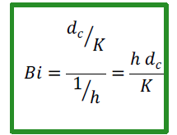

dc (m) | 0.03

Bi | 4.23
0,1 eta 40 bitartean dagoenez, bi erresistentziak kontuan izan beharko dira (kondukzioa eta konbekzioa)

2. Tenperaturen zenbaki adimentsionala

(Ta-T)/(Ta-Ti) | 0.077

3. Grafikoki, Cengel (2013) 4-17 irudia

1/Bi | 0.24 | Fo | 0.5
(Ta-T)/(Ta-Ti) | 0.077

Fourier zenbakiaren definizioa:

t (s) | 3742
t (h) | 1.04

4
4. Kalkulatu ontzi zilindriko baten barnean 35 ºC-an dagoen elikagaiaren tenperatura erdiko puntuan 30 minutu pasa ostean. Ontziaren dimentsioak 8,1 ×11 cm dira eta irakiten dagoen urarekin (100 ºC) kontaktuan dago. Suposatu elikagaiaren bero transmisioa kondukzioz soilik ematen dela eta bere propietateak hurrengoak dira: konduktibitate termikoa, k=0,34 W/(m ºC); bero espezifikoa, c_{p}=3,5 kJ/(kg ºC); dentsitatea, ρ=900 kg/m³. Irakiten dagoen uraren konbekzio koefizientea 2000 W/(m² ºC)-koa da.

DATUAK

ELIKAGAIA
k (W/mºC) | 0.34
Cp (J/kgK) | 3500
Dents. (kg/m3) | 900
Ti (ºC) | 35

URA
h (W/m2ºC) | 2000
Ta (ºC) | 100

Ontziaren dimentsioak
D (m) | 0.081
h (m) | 0.11

PROZEDURA

1. Zilindro finitua ondoko eran definitu daiteke:

2. Zilindro infiniturako,

dc (m) | 0.0405
Bi | 238.2

1/Bi | 0.0042 | Heisler grafikak
t (s) | 1800 | Cengel 2013, 4-16 irudia
Fo | 0.118
 |  | (Ta-T)/(Ta-Ti) | 0.8

3. Xafla infiniturako,

dc (m) | 0.055
Bi | 324

1/Bi | 0.0031 | Heisler grafikak
t (s) | 1800 | Cengel 2013, 4-15 irudia
Fo | 0.064
 |  | (Ta-T)/(Ta-Ti) | 0.99

4. Zilindro finiturako beraz,

(Ta-T)/(Ta-Ti) | 0.792

Eta hortik T askatuz,
T (ºC) | 48.52

Beroaren gehiengoa erradialki transmititu da. Soilik frakzio bat axialki.

